Pila-Sprint1
ID | Nombre | Estimado | Notas
 |  | 44
ID0001 | Como cliente quiero una pagina que me muestre todos los vuelos disponibles. | 10
ID0001_T1 | Crear tablas y relaciones de la BBDD sobre los vuelos | 2
ID0001_T2 | Poblar BBDD con los vuelos | 1
ID0001_T3 | Generar la interfaz de los vuelos | 2
ID0001_T4 | Obtener datos de los vuelos de la BBDD y plasmarlo en la interfaz | 4
ID0001_T5 | Comprobar funcionalidad | 1
ID0002 | Como compañia de vuelos quiero un registro y login para controlar los movimientos de los usuarios | 23
ID002_T1 | Crear tablas y relaciones de la BBDD sobre los usuarios | 2
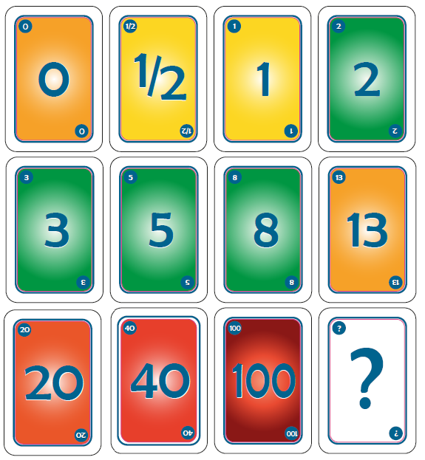
ID002_T2 | Generar interfaz del registro | 3
ID002_T3 | Obtener datos del registro, insertarlos en la BBDD | 2
ID002_T4 | informar en caso de error en el registro | 2
ID002_T5 | Generar interfaz del login | 3
ID002_T6 | Obtener datos del login, comprobarlos en la BBDD, inicar sesion o informar en caso de error | 2
ID002_T7 | informar en caso de error del login | 1
ID002_T8 | Gestionar las sesiones | 6
ID002_T9 | Comprobar funcionalidad | 2
ID0003 | Como cliente quiero una opción donde reservar vuelos | 11
ID003_T1 | Crear tablas y relaciones de la BBDD sobre las reservas de vuelos de cada usuario | 2
ID003_T2 | Crear interfaz para poder reservar vuelos | 3
ID003_T3 | Obtener datos de la reserva, e inserarlos en la BBDD de reserva de vuelos | 4
ID003_T4 | Comprobar funcionalidad | 2
ID0004 | Como XXX quiero YYYY | 0
ID004_T1 | ID004_T1
ID004_T2 | ID004_T2
ID0005 | Como XXX quiero YYYY | 0
ID005_T1 | ID005_T1
ID005_T2 | ID005_T2
ID005_T3 | ID005_T3
ID005_T4 | ID005_T4
ID005_T5 | ID005_T5
ID005_T6 | ID005_T6
ID0006 | Como XXX quiero YYYY | 0
ID006_T1 | ID006_T1
ID006_T2 | ID006_T2
ID006_T3 | ID006_T3
ID006_T4 | ID006_T4
ID006_T5 | ID006_T5
ID0007 | Como XXX quiero YYYY | 0
ID007_T1 | ID007_T1
ID007_T2 | ID007_T2
ID0008 | Como XXX quiero YYYY | 0
ID0008_T1 | ID0008_T1
ID0008_T2 | ID0008_T2
ID0008_T3 | ID0008_T3
ID0008_T4 | ID0008_T4
ID0009 | Como XXX quiero YYYY | 0
ID0009_T1 | ID0009_T1
ID0009_T2 | ID0009_T2
ID0009_T3 | ID0009_T3

Burns
 | Esfuerzo previsto | Esfuerzo restante

Calendario de la iteración
Tiempo a Dedicar Total | 44 | 2015-10-01 | 2015-10-02 | 2015-10-05 | 2015-10-06 | 2015-10-07 | 2015-10-08 | 2015-10-09 | 2015-10-12 | 2015-10-13 | 2015-10-14
Tiempo a Dedicar Diario |  | 4.4 | 4.4 | 4.4 | 4.4 | 4.4 | 4.4 | 4.4 | 4.4 | 4.4 | 4.4
Tiempo Restante |  | 44 | 35.2 | 30.8 | 26.4 | 22 | 17.6 | 13.2 | 8.8 | 4.4 | 0

 | Acumulado

